10 Op y Mant
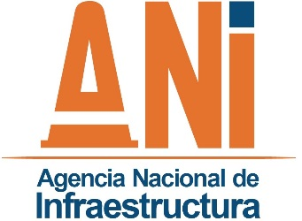 |  | SISTEMA INTEGRADO DE GESTION |  |  |  |  |  | CÓDIGO | GCSP-F-170
 |  | PROCESO | GESTIÓN CONTRACTUAL Y SEGUIMIENTO DE PROYECTOS DE INFRAESTRUCTURA DE TRANSPORTE |  |  |  |  | VERSIÓN | 001
 |  | FORMATO | REVISIONES ZONAS DE OPERACIÓN DEL CONCESIONARIO |  |  |  |  | FECHA | 2015-05-12

Proyecto: |  |  |  |  |  |  | Periodo seguimiento:
Interventoría:

REVISIONES ZONAS DE OPERACIÓN DEL CONCESIONARIO

1. REVISION PERIODICA DE ZONA DE BÁSCULAS
No. | Revisión a: | Revisión de: |  | Si | No | vencido | OBSERVACIONES
1 | Operación de la Báscula | Certificado de calibración
 |  | Display informativo
 |  | Señal de pesos vigentes
 |  | Cámaras
 |  | Estado de la Estructura
 |  | Manual de procesos y procedimientos
 |  | Libro de Asistencia
 |  | Libro de Novedades
 |  | Libro de Sobrepesos
2 | Equipos | Sistema automático de impresión de peso
 |  | Computador
 |  | Programa de captura de datos funcionando
 |  | Estado físico del área de pesaje
 |  | Altavoz para comunicación operador-usuario báscula
3 | Procesos | Se cumplió con el requisito mínimo de pesaje
4 | Pruebas | Se realizó prueba de excentrisidad
 |  | Se realizó prueba de repetibilidad
5 | Seguridad | Extintores vigentes
 |  | Equipo de vigilancia permanente
 |  | Comunicación con Policia o CCO

 |  |  |  |  |  |  |  | Fecha: ______________________________
Desarrollo: |  |  |  |  |  |  | Revisó:

